FET TEMP
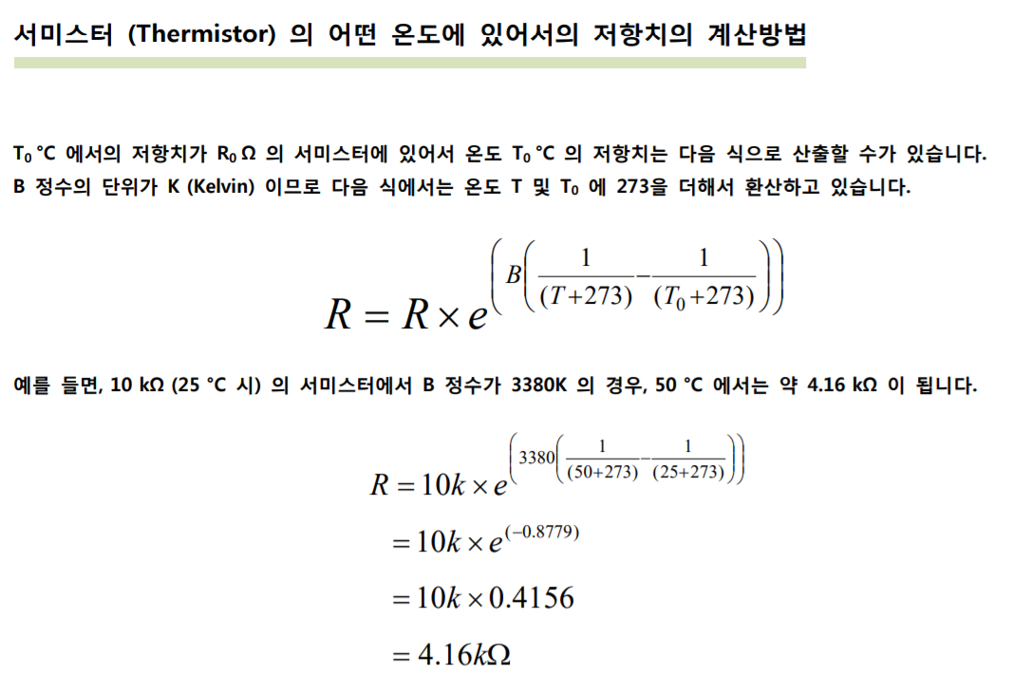

1. Temp Sensor ADC review
 | EC2F103A2-40113 Spec |  |  |  | operating disable
 |  | B contant | 3435 | K
 |  | R25 | 10 | KΩ
 | Temp ADC calculation
 |  | POWER PCB에서 RH_TEMP_OP output range는 5V 이하여야 한다.
 |  | CPU PCB에서 RH_TEMP_OP를 3.3V Range로 converting한다.
 |  | Limit Temperature : 75℃ 이상
 |  |  |  | RF |  |  |  | MCU PCB |  |  |  | Unit
 |  |  |  | V | 12 |  |  | V | 5 | V | 3.3 | V
 |  |  |  | R1 | 2 | R3 | 0.47 | R52 | 2 | R50 | 2.7 | KΩ
 |  |  |  | R2 | 2 | R4 | 47 | R51 | 20 | R49 | 3 | KΩ
 |  | Temp | R_therm | U1A_IN |  | FET_TEMP |  | OPAmp_IN |  | RH_TEMP_AD |  | ADC
 |  | 0 | 28.7 | 0.73 |  | 0.73 |  | 0.66 |  | 0.35 |  | 433
 |  | 5 | 22.9 | 0.89 |  | 0.89 |  | 0.81 |  | 0.42 |  | 527
 |  | 10 | 18.4 | 1.07 |  | 1.07 |  | 0.97 |  | 0.51 |  | 633
 |  | 15 | 14.9 | 1.27 |  | 1.26 |  | 1.15 |  | 0.60 |  | 750
 |  | 20 | 12.2 | 1.48 |  | 1.48 |  | 1.34 |  | 0.71 |  | 877
 |  | 25 | 10.0 | 1.71 |  | 1.71 |  | 1.55 |  | 0.82 |  | 1013
 |  | 30 | 8.3 | 1.96 |  | 1.95 |  | 1.77 |  | 0.93 |  | 1156
 |  | 35 | 6.9 | 2.21 |  | 2.20 |  | 2.00 |  | 1.05 |  | 1304
 |  | 40 | 5.8 | 2.46 |  | 2.45 |  | 2.23 |  | 1.17 |  | 1454
 |  | 45 | 4.8 | 2.71 |  | 2.70 |  | 2.45 |  | 1.29 |  | 1604
 |  | 50 | 4.1 | 2.96 |  | 2.95 |  | 2.68 |  | 1.41 |  | 1751
 |  | 55 | 3.5 | 3.21 |  | 3.19 |  | 2.90 |  | 1.53 |  | 1895
 |  | 60 | 3.0 | 3.44 |  | 3.42 |  | 3.11 |  | 1.64 |  | 2033
 |  | 65 | 2.6 | 3.66 |  | 3.64 |  | 3.31 |  | 1.74 |  | 2163
 |  | 70 | 2.2 | 3.87 |  | 3.85 |  | 3.50 |  | 1.84 |  | 2286
 |  | 75 | 1.9 | 4.06 |  | 4.04 |  | 3.67 |  | 1.93 |  | 2400
 |  | 80 | 1.7 | 4.24 |  | 4.22 |  | 3.84 |  | 2.02 |  | 2506
 |  | 85 | 1.4 | 4.40 |  | 4.38 |  | 3.98 |  | 2.10 |  | 2603
 |  | 90 | 1.3 | 4.55 |  | 4.53 |  | 4.12 |  | 2.17 |  | 2691
 |  | 95 | 1.1 | 4.69 |  | 4.67 |  | 4.24 |  | 2.23 |  | 2772
 |  | 100 | 1.0 | 4.81 |  | 4.79 |  | 4.36 |  | 2.29 |  | 2845
 |  | 105 | 0.9 | 4.93 |  | 4.90 |  | 4.46 |  | 2.35 |  | 2911
 |  | 110 | 0.8 | 5.03 |  | 5.00 |  | 4.55 |  | 2.39 |  | 2970
 |  | 115 | 0.7 | 5.12 |  | 5.09 |  | 4.63 |  | 2.44 |  | 3024
 |  | 120 | 0.6 | 5.20 |  | 5.17 |  | 4.70 |  | 2.48 |  | 3072
 |  | 125 | 0.6 | 5.27 |  | 5.25 |  | 4.77 |  | 2.51 |  | 3115
 |  | 130 | 0.5 | 5.34 |  | 5.31 |  | 4.83 |  | 2.54 |  | 3154
 |  | 135 | 0.4 | 5.40 |  | 5.37 |  | 4.88 |  | 2.57 |  | 3189

LCD
Error
PWR[%]
50
LCD Comm OK/FAIL
RF Cable OK/FAIL
TOP Case OK/FAIL
IN-Under Voltage OK/FAIL
IN-Over Voltage OK/FAIL
OUT-Over Voltage OK/FAIL
Over Current OK/FAIL
FAN OK/FAIL
FET Temp OK/FAIL
OnTime[msec]
LCD Menu
입력 방법은 입력칸 선택시 화면에 Key PAD가 활성화 되거나 +/- 버튼을 이용하여 숫자 입력 가능하도록 지원
1 | PWM 설정 | PC6_PW_PWM 조정
10
 |  | PWM Duty를 %로 설정 가능하도록 지원
OffTime[msec]
90
 |  | 설정치까지 1%씩 or Counter value를 2씩 순차적으로 상승해야 함
Repeat Mode
2 | RF On Time | DDS On Time
● Single
◎ Continuous
 |  | msec 단위로 RF On time 설정 가능하도록 지원
 |  | START mode에서 RF가 항상 On되는 것이 아니라 설정에 맞춰 On/Off time이 조정됨
3 | RF Off Time | DDS Off Time
ADC Monitor
 |  | msec 단위로 RF Off time 설정 가능하도록 지원
IN Voltage ADC 0~4096
OUT Voltage ADC 0~4096
Current ADC 0~4096
FAN ADC 0~4096
FET Temp ADC 0~4096
Forward PWR ADC 0~4096
Reflected PWR ADC 0~4096
 |  | START mode에서 RF가 항상 On되는 것이 아니라 설정에 맞춰 On/Off time이 조정됨
4 | Repeat mode 선택 | Continuous : 설정된 RF On/Off time에 맞춰 연속적으로 출력
READY /
START
 |  | Single : 설정된 RF On/Off time에 맞춰 1회 출력
 |  | 둘중에 하나만 선택되도록 지원
5 | RF ON/OFF 버튼 | READY : 기본 상태
 |  | START : READY 상태에서 한번 클릭하면, Run mode에 맞춰 RF 출력, 다시 클릭시 RF off되며 READY로 원복
 |  | Run mode 상태가 single인 경우, 1회 출력 후 Ready로 원복

Display 항목
 | Error 및 Monitor Item list에 있는 항목들에 대한 Data 값 display

